Лист1
 |  |  | Магазин «Бисер, Бусинка, Страз» чешский бисер оптом, с доставкой по России http://biser-businka-strass-18.com http://okeanbusin.ru |  |  |  |  | опт: +7 499 157-65-90 опт: +7 499 157-31-51 заказ отправлять на: optotdel18@yandex.ru

Бланк-заказа: |  |  |  | Бусины Zoliduo, Чехия
ФИО, организация, адрес:
Контактный телефон:
 |  | Валюта расчёта: Доллар |  |  |  |  |  |  | Общий вес заказа (кг): |  | 0.00
 |  |  |  |  |  |  | $- | $- | $- | Наличие
Картинка | П/ № | Артикул | Цвет | размер | Упаковка | Розничная цена | Цена при покупке только бусин на сумму: |  |  |  | Заказ 1 ед.=1уп.
 |  |  |  |  |  |  | от 5 000р | От 10000 руб | От 15 000руб
 |  |  |  |  |  |  | Цена при покупке вместе с бисером:
 |  |  |  |  |  |  | от 10 до 30 кг | от 30 до 50 кг | от 50 кг

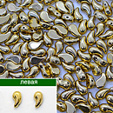 | 01-L | 00030/26200 левая | Gold 24 karat | 5x8 мм 2 отв. 0,8 мм | 2,5 гр., 16 шт. | 536.00 | $5.72 | $5.00 | $4.29
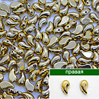 | 01-R | 00030/26200 правая | Gold 24 karat | 5x8 мм 2 отв. 0,8 мм | 2,5 гр., 16 шт. | 536.00 | $5.72 | $5.00 | $4.29
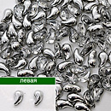 | 02-L | 00030/27001 левая | Crystal Silver | 5x8 мм 2 отв. 0,8 мм | 10 гр., ~42-43 шт. | 274.00 | $2.92 | $2.56 | $2.19
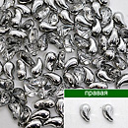 | 02-R | 00030/27001 правая | Crystal Silver | 5x8 мм 2 отв. 0,8 мм | 10 гр., ~42-43 шт. | 274.00 | $2.92 | $2.56 | $2.19
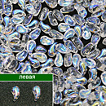 | 03-L | 00030/28701 левая | Crystal AB | 5x8 мм 2 отв. 0,8 мм | 10 гр., ~42-43 шт. | 274.00 | $2.92 | $2.56 | $2.19
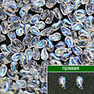 | 03-R | 00030/28701 правая | Crystal AB | 5x8 мм 2 отв. 0,8 мм | 10 гр., ~42-43 шт. | 274.00 | $2.92 | $2.56 | $2.19
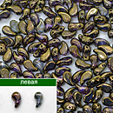 | 04-L | 00030/90215 левая | Crystal Gold Bronze | 5x8 мм 2 отв. 0,8 мм | 10 гр., ~42-43 шт. | 479.00 | $5.11 | $4.47 | $3.83
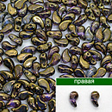 | 04-R | 00030/90215 правая | Crystal Gold Bronze | 5x8 мм 2 отв. 0,8 мм | 10 гр., ~42-43 шт. | 479.00 | $5.11 | $4.47 | $3.83
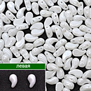 | 05-L | 03000/14400 левая | Opaque White | 5x8 мм 2 отв. 0,8 мм | 10 гр., ~42-43 шт. | 274.00 | $2.92 | $2.56 | $2.19
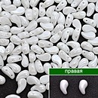 | 05-R | 03000/14400 правая | Opaque White | 5x8 мм 2 отв. 0,8 мм | 10 гр., ~42-43 шт. | 274.00 | $2.92 | $2.56 | $2.19
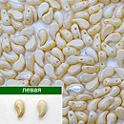 | 06-L | 03000/14413 левая | Chalk Champagne Luster | 5x8 мм 2 отв. 0,8 мм | 10 гр., ~42-43 шт. | 274.00 | $2.92 | $2.56 | $2.19
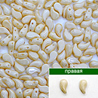 | 06-R | 03000/14413 правая | Chalk Champagne Luster | 5x8 мм 2 отв. 0,8 мм | 10 гр., ~42-43 шт. | 274.00 | $2.92 | $2.56 | $2.19
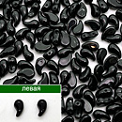 | 07-L | 23980 левая | Opaque Jet | 5x8 мм 2 отв. 0,8 мм | 10 гр., ~42-43 шт. | 206.00 | $1.92 | $1.78 | $1.64
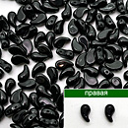 | 07-R | 23980 правая | Opaque Jet | 5x8 мм 2 отв. 0,8 мм | 10 гр., ~42-43 шт. | 206.00 | $1.92 | $1.78 | $1.64
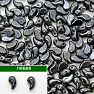 | 08-L | 23980/14400 левая | Hematite | 5x8 мм 2 отв. 0,8 мм | 10 гр., ~42-43 шт. | 274.00 | $2.92 | $2.56 | $2.19
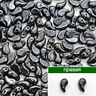 | 08-R | 23980/14400 правая | Hematite | 5x8 мм 2 отв. 0,8 мм | 10 гр., ~42-43 шт. | 274.00 | $2.92 | $2.56 | $2.19
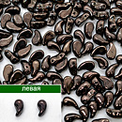 | 09-L | 23980/14435 левая | Jet Brown | 5x8 мм 2 отв. 0,8 мм | 10 гр., ~42-43 шт. | 297.00 | $3.17 | $2.77 | $2.38
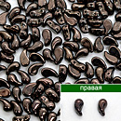 | 09-R | 23980/14435 правая | Jet Brown | 5x8 мм 2 отв. 0,8 мм | 10 гр., ~42-43 шт. | 297.00 | $3.17 | $2.38 | $1.19
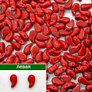 | 10-L | 93200 левая | Opaque Red | 5x8 мм 2 отв. 0,8 мм | 10 гр., ~42-43 шт. | 342.00 | $3.65 | $3.19 | $2.74
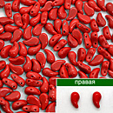 | 10-R | 93200 правая | Opaque Red | 5x8 мм 2 отв. 0,8 мм | 10 гр., ~42-43 шт. | 342.00 | $3.65 | $3.19 | $2.74
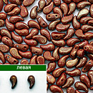 | 11-L | 93200/15495 левая | Opaque Teracote Red | 5x8 мм 2 отв. 0,8 мм | 10 гр., ~42-43 шт. | 479.00 | $5.11 | $4.47 | $3.83
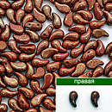 | 11-R | 93200/15495 правая | Opaque Teracote Red | 5x8 мм 2 отв. 0,8 мм | 10 гр., ~42-43 шт. | 479.00 | $5.11 | $4.47 | $3.83
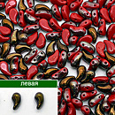 | 12-L | 93200/22601 левая | Opaque Red Valentinite | 5x8 мм 2 отв. 0,8 мм | 10 гр., ~42-43 шт. | 411.00 | $4.38 | $3.84 | $3.29
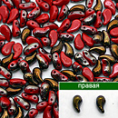 | 12-R | 93200/22601 правая | Opaque Red Valentinite | 5x8 мм 2 отв. 0,8 мм | 10 гр., ~42-43 шт. | 411.00 | $4.38 | $3.84 | $3.29

в начало >>

